Page_accueil
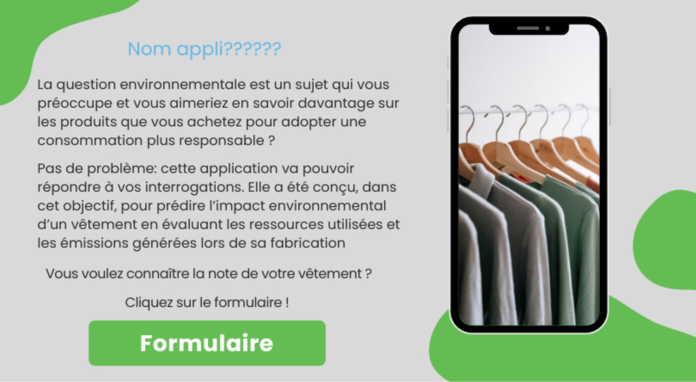

Formulaire

Valeurs
Résultats

Notation du vêtement selon sa catégorie
Composition
 |  |  |  |  |  |  |  | Matières | PCT | Stat | Catégorie | Valeur | Valeur de départ (début) | Score
 |  |  |  |  |  |  |  | Acrylique | 1 | Pull | Valeur de départ (1870,76) | 631 | 631
 |  |  |  |  |  |  |  |  | 0 |  | Q1 | 3170 | 2539
SCORE |  |  |  |  |  |  |  |  | 0 |  | Q2 | 6357 | 3187
 |  |  |  |  |  |  |  |  | 0 |  | Q3 | 9394 | 3037
 | Valeur de départ (1870,76) | 3170 | 6357 | 9394 | 27586
Valeur de départ (début) | 631 | 2539 | 3187 | 3037 | 18192
Score |  |  |  |  |  | 14779
 |  |  |  |  |  |  |  |  |  |  | Q4 | 27586 | 18192
 |  |  |  |  |  |  |  |  |  |  |  |  |  | 14779

Classement selon les moyens de fabrications
Légende :
VALEURS
 |  |  |  | Statistiques descriptives

Minimum
 |  |  |  |  | 631
Moyenne
Premier
quart
Deuxième
quart
Troisième
quart
Quatrième
quart
 |  |  |  |  | 6708
Matières
éco-responsables
Maximum
Lieu de fabrication
 |  |  |  |  | 27586

Caractéristiques
 |  |  |  |  |  |  | Polypropylène
 |  |  |  |  |  | France

SCORE
TYPE
PROVENANCE
POIDS (en gramme)
 |  |  |  |  |  | Tunisie | Polyester recyclé
 | 14779 | Pull | Chine |  | 2000

 |  |  |  |  |  | Turquie | Polyester

Retour à la page d'accueil

